关系图
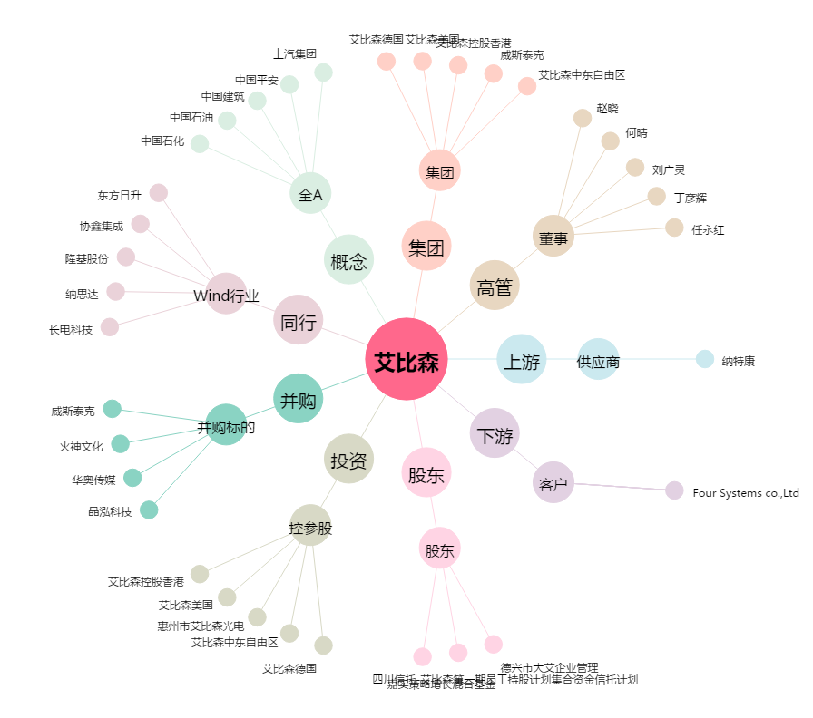
艾比森[300389.SZ] - 关系概览图

